index information
Macrogen Japan NGS Service index imformation sheet
＜注意事項＞ ・赤枠は必須項目となります。全ての項目をご記入ください。 ・1つのpoolingライブラリにつき1シートのご準備をお願いします。 ・複数ライブラリーをご送付いただく際はこちらのシートのコピーをお願いします。 ・ライブラリサンプルはシーケンスlane単位で1本のチューブにおまとめ頂きご発送ください。 ・Single indexの場合はi5側は空欄でお願いします。 ・10x Chromiumで作成されたライブラリーのように、1サンプルにつき複数indexがある場合は、 右図の様に1サンプルで複数行を使用して、i7側にそれぞれのindex配列をご記入下さい。 |  |  |  | 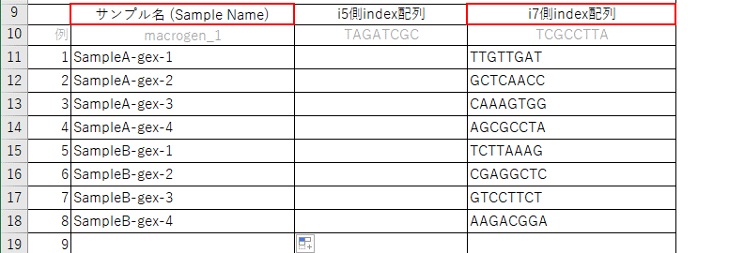
サンプルチューブ名
ライブラリ調製キット名: ※使用が無ければ「無し」と記載をお願い致します。
Library Size(bp):
PhiX添加必要量(%): ※弊社で添加をご希望の場合(無償) ※添加しない場合は0とご記入ください
Poolingサンプル数

 | サンプル名 (Sample Name) | i5側index配列 | i7側index配列
例 | macrogen-1 | 機種にかかわらず、MiSeq,HiSeq2000/2500, NovaSeq側に記載の配列をご記入ください | i7 Bases for Sample Sheet に記載のある配列をご記入ください。
 |  | TAGATCGC | TCGCCTTA
1
2
3
4
5
6
7
8
9
10
11
12
13
14
15
16
17
18
19
20
21
22
23
24
25
26
27
28
29
30
31
32
33
34
35
36
37
38
39
40
41
42
43
44
45
46
47
48

